E-Y电机综合测试

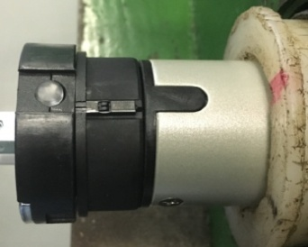

1.电机装入综合测试台
2.用手来回转动，使电机减速端卡进测试台方形槽中
3.电机卡入后，内齿套卡扣与测试台皇冠治具红色记号对齐，插入电机
4.完整插入效果
★先确认产品电压频率并调整好，再进行测试
★110V/120V 20N/32r电机砝码减重20%测试
1.减速端装入测试台，行程端按钮朝上（电源线朝下）
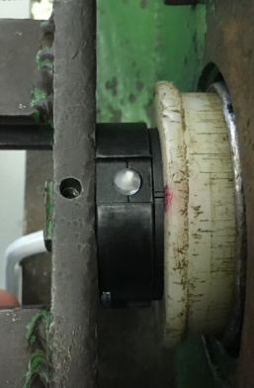
2.装测试扣板
方轴插入测试扣板
测试扣板贴平前盖板
3.接电源线
将蓝、棕线接入到琴键夹中
棕
蓝
DOOYA 作业指导书JS-9-1.570 C/00
适用类型：E/Y电机[434#] | 制程站别：综合测试 | 人数：1 | 标准工时： | 日期：2019/3/8
作业步骤：

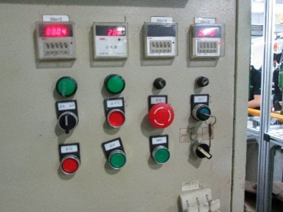
3.电机通电
★电机型号不同，上电提示现象也有不同，具体可参照控制板规格书
4.对码
电机通电，按一下发射器指示灯按钮，背面黄色指示灯亮，迅速按一下停止键，再同时按一下上+下行健，再按一下停止键，电机抖动一下，对码成功
指示灯按钮
上行健
下行健
停止键
计数开关
★上行程限位点必须高于计数开关，使砝码能顶到计数开关
5.设置上行程点
一直按着上行键，电机上行，等砝码通过计数开关，松开上行键，电机停止，同时按一下上+下，再按一下上行键，电机抖动一下，证明上行程点设置成功

6.设置下行程
一直按着下行键，电机下行，等砝码落地后，松开下行键，电机停止，同时按一下上+下，再按一下下行键，电机抖动一下，证明下行程点设置成功
7.测试上行提升力及验证上行程点
按一下发射器指示灯按钮，背面黄色指示灯灭，按一下上行键，电机上行，上行过程中按3次停止键，电机每次运行距离大于10cm，测试上行提升力OK，电机运行到上行程点停止，验证上行程点设置成功
★电机不能有拉不动现象
8.测试下行刹车及验证下行程点
★刹车不能打滑
按一下下行键，电机下行，下行过程中按3次停止键，电机每次运行距离大于10cm，测试下行刹车OK，电机运行到下行程点停止，验证下行程点设置成功

9.取出电机
砝码完全落地后断电，取下扣板，拿出电机

